2022_10_data
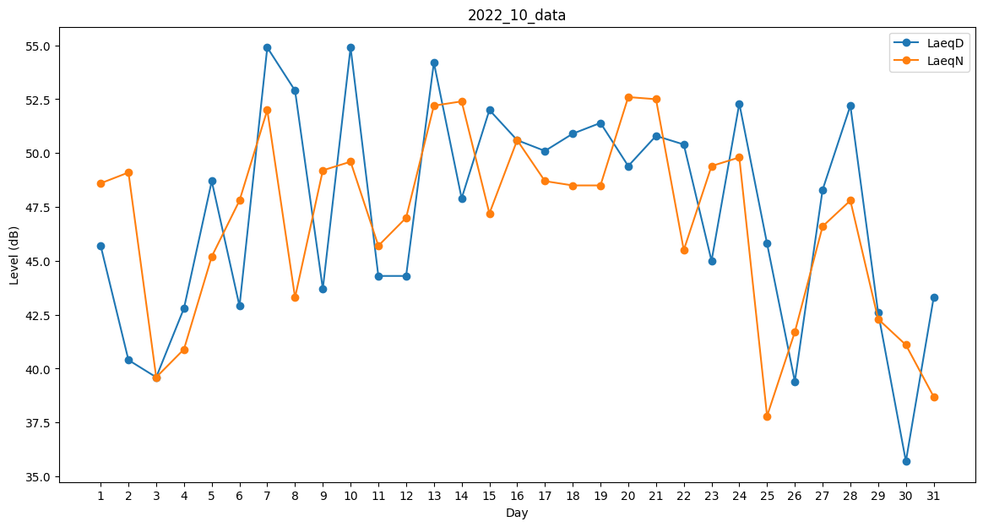
Day | LaeqD | LaeqN
1 | 45.7 | 48.6
2 | 40.4 | 49.1
3 | 39.6 | 39.6
4 | 42.8 | 40.9
5 | 48.7 | 45.2
6 | 42.9 | 47.8
7 | 54.9 | 52
8 | 52.9 | 43.3
9 | 43.7 | 49.2
10 | 54.9 | 49.6
11 | 44.3 | 45.7
12 | 44.3 | 47
13 | 54.2 | 52.2
14 | 47.9 | 52.4
15 | 52 | 47.2
16 | 50.6 | 50.6
17 | 50.1 | 48.7
18 | 50.9 | 48.5
19 | 51.4 | 48.5
20 | 49.4 | 52.6
21 | 50.8 | 52.5
22 | 50.4 | 45.5
23 | 45 | 49.4
24 | 52.3 | 49.8
25 | 45.8 | 37.8
26 | 39.4 | 41.7
27 | 48.3 | 46.6
28 | 52.2 | 47.8
29 | 42.6 | 42.3
30 | 35.7 | 41.1
31 | 43.3 | 38.7

